1.2
voltar à página inicial |  |  |  | 1 - MENUS DE NAVEGAÇÃO
 | S | N | NA
 | x |  |  | 1.2 É possível selecionar as opções e as subopções do menu quer com rato quer com teclado
 |  |  |  | Deve ser possível percorrer a estrutura de navegação quer com um dispositivo apontador quer com o teclado.

 | Listagem de evidências
 |  |  |  |  | Notas:
 |  |  |  |  | O menu é navegável utilizando o rato e também o teclado, percorrendo as várias opções. Quando é utilizado o teclado, o menu cria um rebordo escuro à volta da opção que o teclado está a selecionar nesse momento.

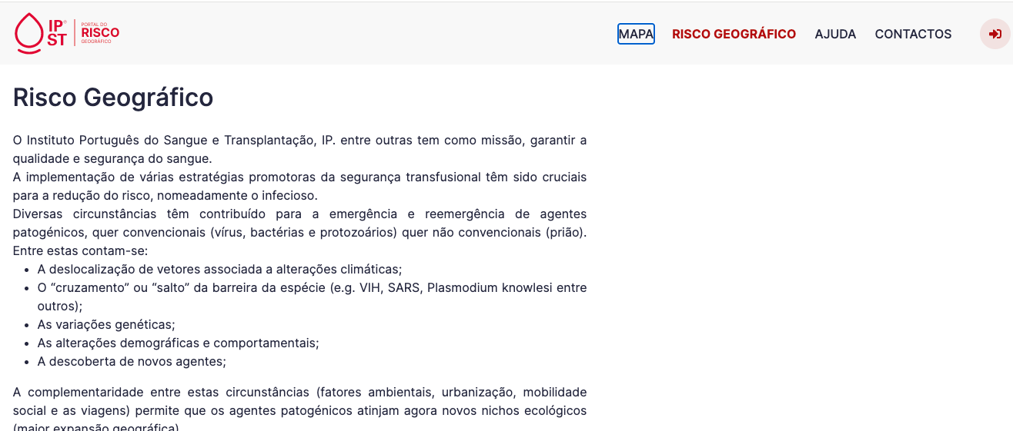

1.3
voltar à página inicial |  |  |  | 1 - MENUS DE NAVEGAÇÃO
 | S | N | NA
 | x |  |  | 1.3 As imagens-link, caso existam no menu, devem ter o correspondente equivalente alternativo em texto
 |  |  |  | As imagens corretamente legendadas permitem ser interpretadas como texto, tornando todas as opções de navegação acessíveis.

 | Listagem de evidências
 |  |  |  |  | Notas:
 |  |  |  |  | "O menu não tem imagens, mas existe o logotipo na mesma zona, embora não faça parte do menu. Ainda assim, a imagem também é selecionável e ativável por teclado, bem como o próprio ALT indica que a operação será o carregamento da página inicial do portal."

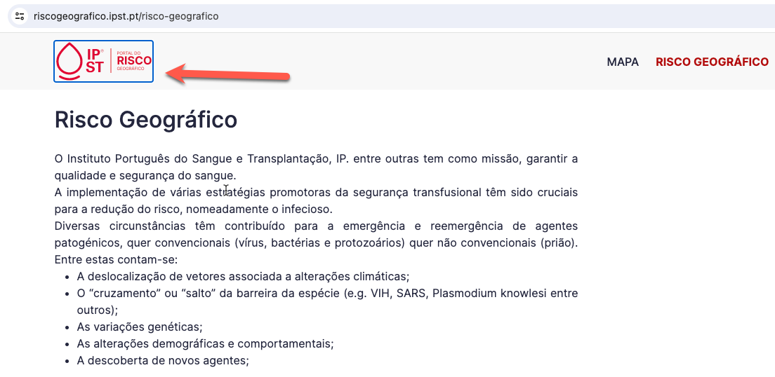

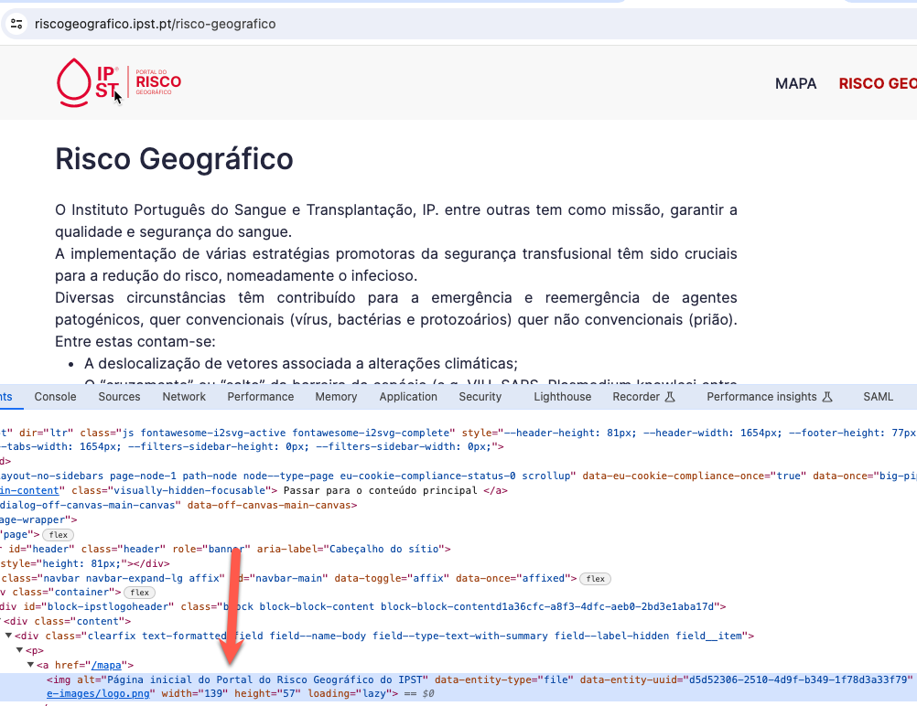

2.1
voltar à página inicial |  |  |  | 2 - TÍTULOS E SUBTÍTULOS
 | S | N | NA
 | x |  |  | 2.1 Existe um título <h1> marcado na página
 |  |  |  | O título principal de cada página, que sumariza o seu conteúdo, deve ser identificado como o primeiro nível dos títulos (h1). Não deverá ser utilizado mais do que um <h1> por página.

 | Listagem de evidências
 |  |  |  |  | Notas:
 |  |  |  |  | Existe um H1 único na página com indicação clara do título da página.

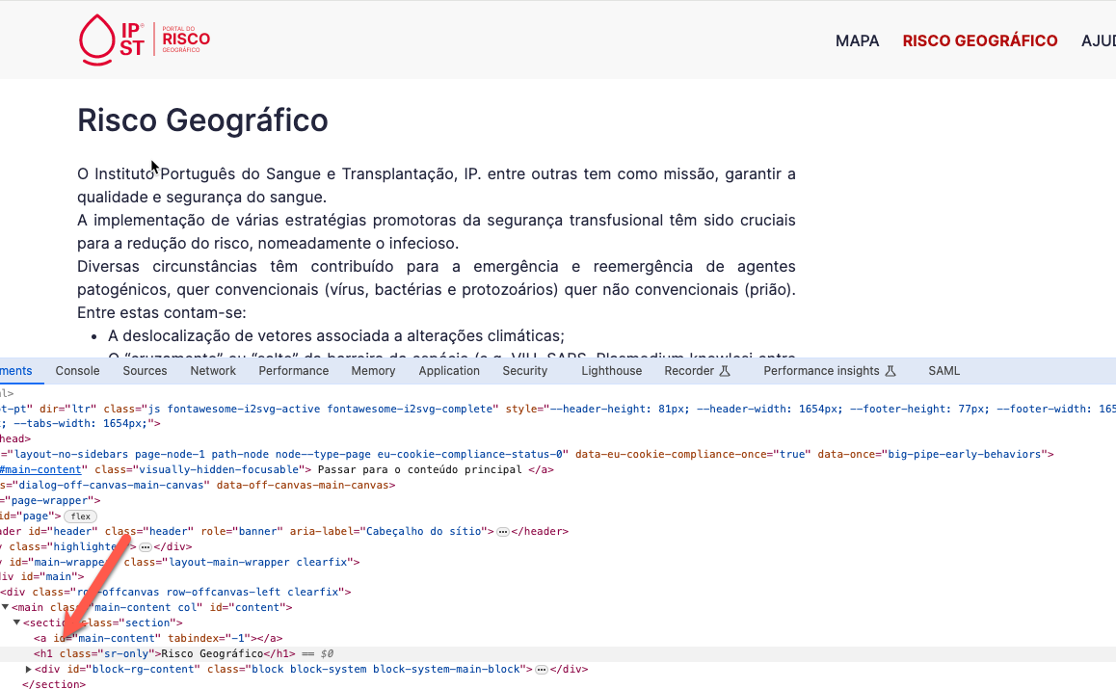

2.2
voltar à página inicial |  |  |  | 2 - TÍTULOS E SUBTÍTULOS
 | S | N | NA
 | x |  |  | 2.2 Existe uma marcação hierarquizada de títulos e subtítulos na página (<h1>...<h6>)
 |  |  |  | Os títulos são empregues de forma hierárquica para melhor estruturar os conteúdos, das informações mais gerais às mais particulares. Deverão ser usados de forma consistente por todo o sítio Web.

 | Listagem de evidências
 |  |  |  |  | Notas:
 |  |  |  |  | Todas as páginas do site não tem mais do que um nível de profundidade. Só mesmo a declaração de acessibilidade é que tem dois níveis. O exemplo apresentado é justamente o caso da declaração, onde é possível visuzlizar dois níveis

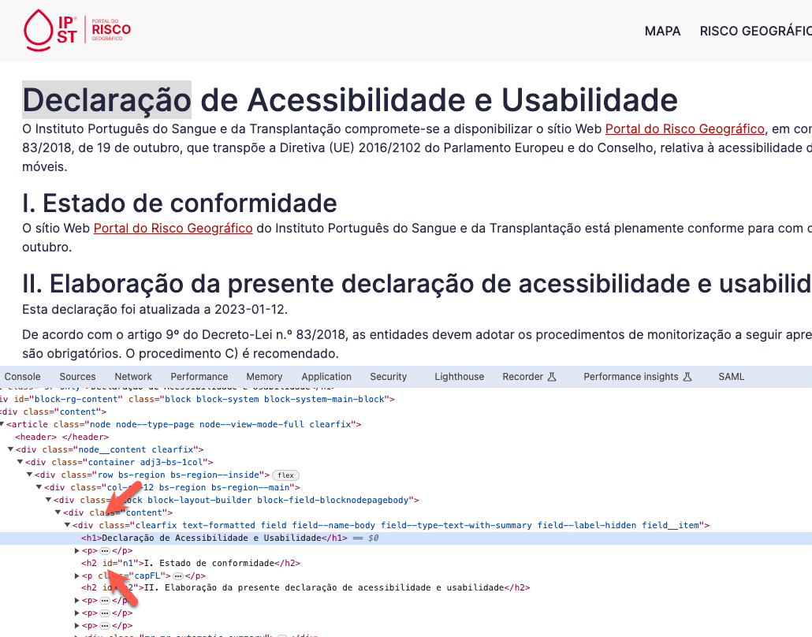

4.1
voltar à página inicial |  |  |  | 4 - ESTRUTURA DA INFORMAÇÃO
 | S | N | NA
 | x |  |  | 4.1 Ao clicar com o rato na etiqueta, o cursor surge no respetivo campo de edição
 |  |  |  | De forma a tornar a seleção de campos pequenos mais fácil, a legenda deverá estar associada ao campo respetivo com o elemento <label>, pois desta forma aumenta-se a sua área clicável. Para os utilizadores de leitores de ecrã (pessoas cegas) a associação da etiqueta ao campo de edição é também fundamental.

 | Listagem de evidências
 |  |  |  |  | Notas:
 |  |  |  |  | A labels estão associadas ao campo do formulário.

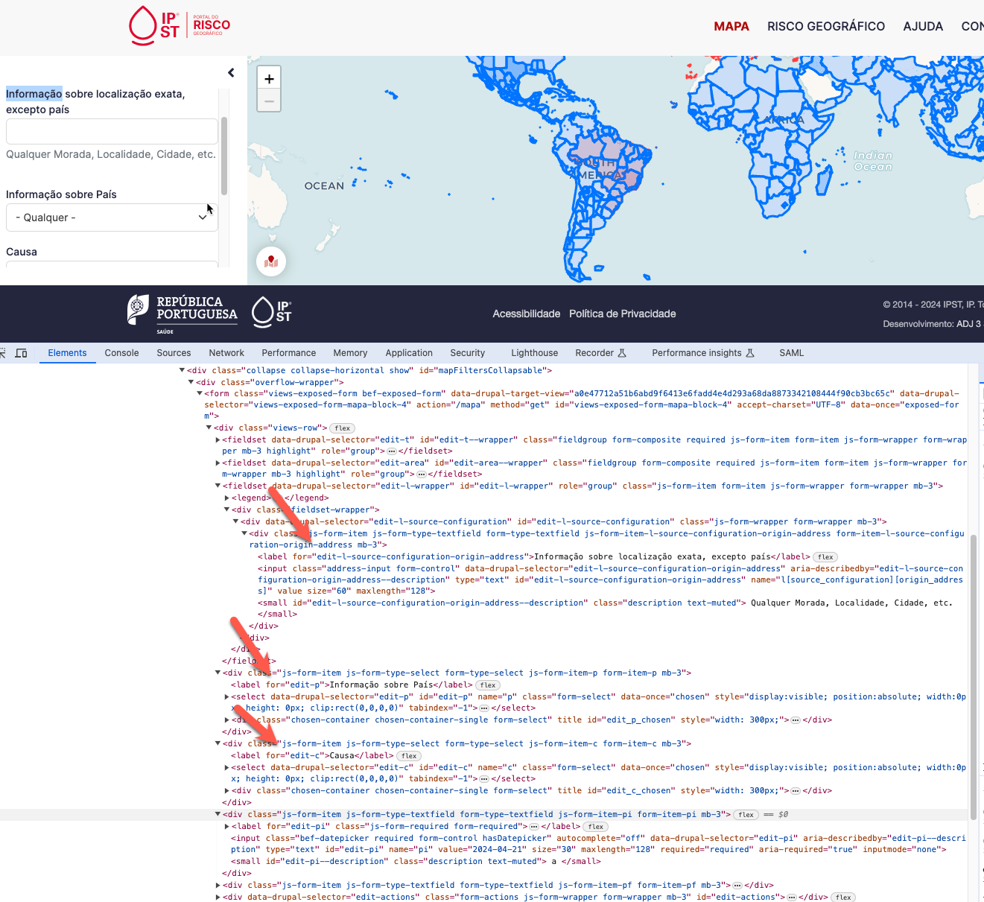

4.2
voltar à página inicial |  |  |  | 4 - ESTRUTURA DA INFORMAÇÃO
 | S | N | NA
 | x |  |  | 4.2 É possível identificar os campos de preenchimento obrigatório quando se usa apenas um leitor de ecrã
 |  |  |  | Os campos obrigatórios devem ser preferencialmente agrupados na parte inicial de um formulário e claramente identificados como tal. Se não for possível, cada campo deverá estar identificado textualmente ou como Obrigatório ou como Opcional. Não deverão ser usados apenas símbolos ou cores como elemento identificador.

 | Listagem de evidências
 |  |  |  |  | Notas:
 |  |  |  |  | Os campos obrigatórios estão identificados como Obrigatório.

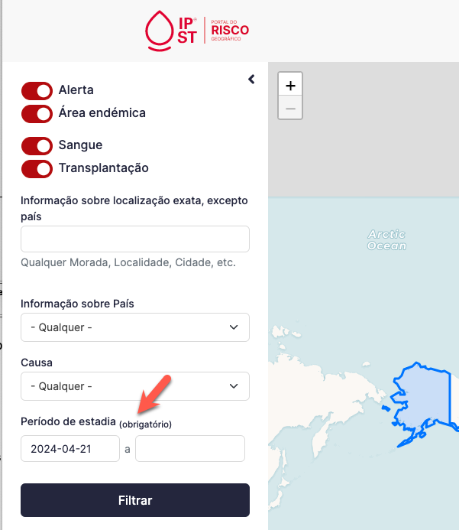

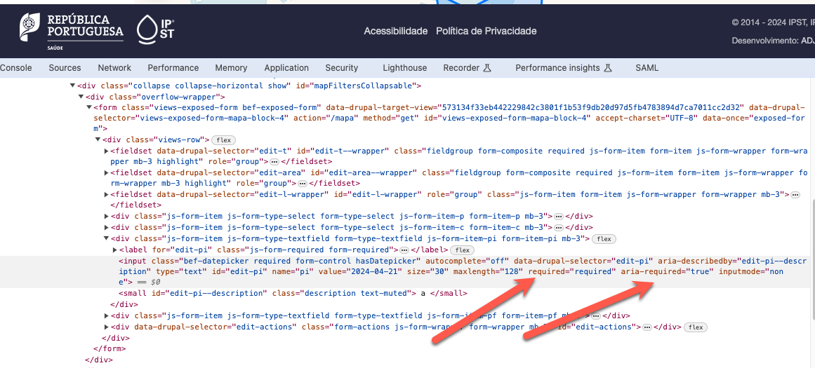

4.3
voltar à página inicial |  |  |  | 4 - ESTRUTURA DA INFORMAÇÃO
 | S | N | NA
 | x |  |  | 4.3 É possível localizar e ler as mensagens de erro usando apenas um leitor de ecrã
 |  |  |  | Os erros identificados no decorrer do preenchimento de um formulário deverão preferencialmente ser listados de forma condensada, direcionando cada elemento da lista ao respetivo campo. Cada campo deverá associar a mensagem de erro a si próprio. As mensagens de erro deverão ser breves e claras.

 | Listagem de evidências
 |  |  |  |  | Notas:
 |  |  |  |  | Os campos com erro são identificados e as mensagens condensadas num local.

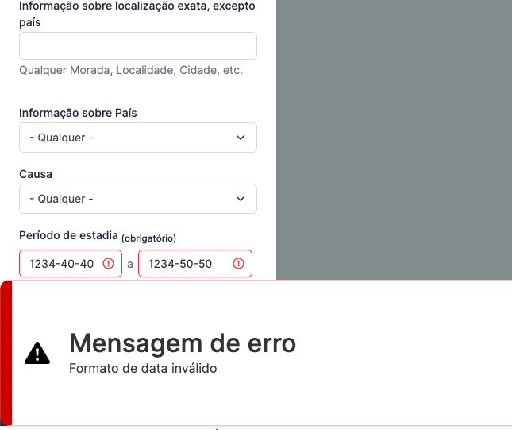

5.1
voltar à página inicial |  |  |  | 5 - GRÁFICOS E IMAGENS-LINK
 | S | N | NA
 | x |  |  | 5.1 A imagem ou gráfico tem um equivalente alternativo em texto curto e correto
 |  |  |  | As imagens não decorativas deverão ter uma descrição breve associada, nomeadamente através do uso do atributo <ALT>. Esta legenda deve descrever fielmente o propósito da imagem no contexto em que se encontra.

 | Listagem de evidências
 |  |  |  |  | Notas:
 |  |  |  |  | As poucas imagens que existem possuem ALT configurado. Os logos no rodapé e uma imagem decorativa na página inicial.

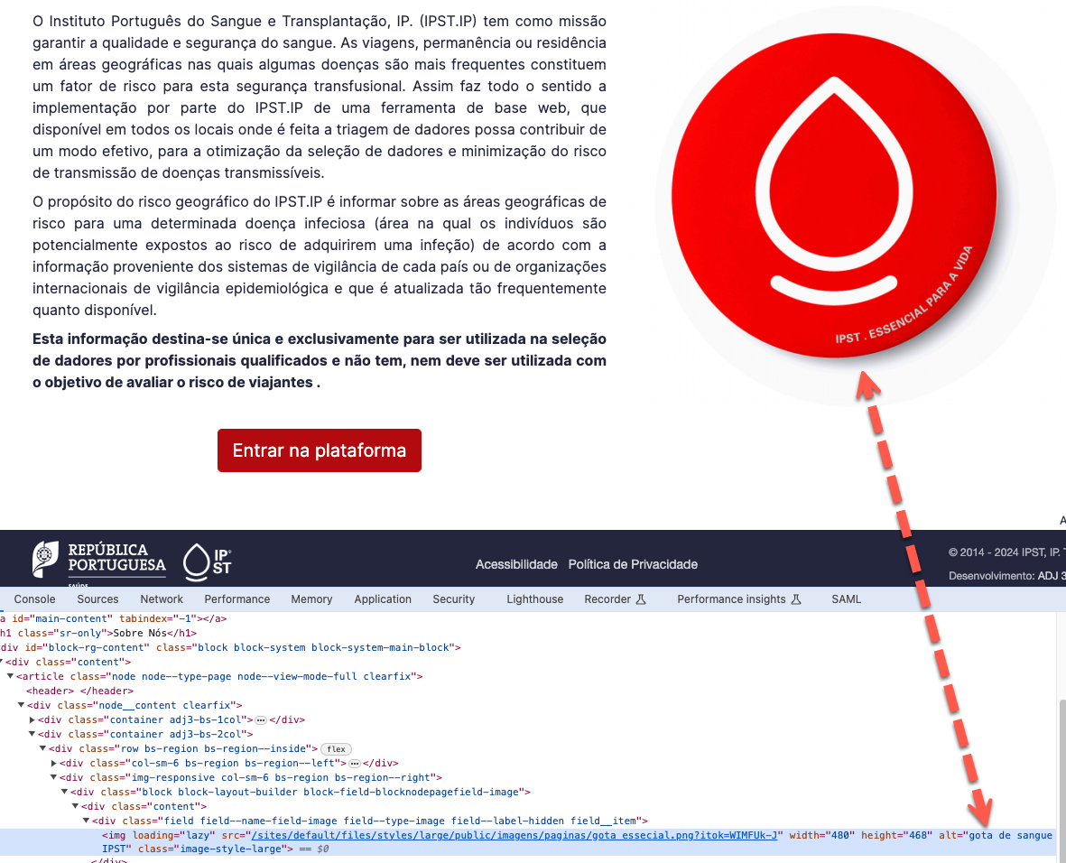

5.3
voltar à página inicial |  |  |  | 5 - GRÁFICOS E IMAGENS-LINK
 | S | N | NA
 | x |  |  | 5.3 As imagens-link têm um equivalente alternativo correto
 |  |  |  | As hiperligações compostas apenas por uma imagem obrigam que esta tenha um equivalente alternativo em texto que represente fielmente o destino da hiperligação.

 | Listagem de evidências
 |  |  |  |  | Notas:
 |  |  |  |  | As únicas imagens link são os logos do rodapé que contém um ALT que informa sobre o site destino.

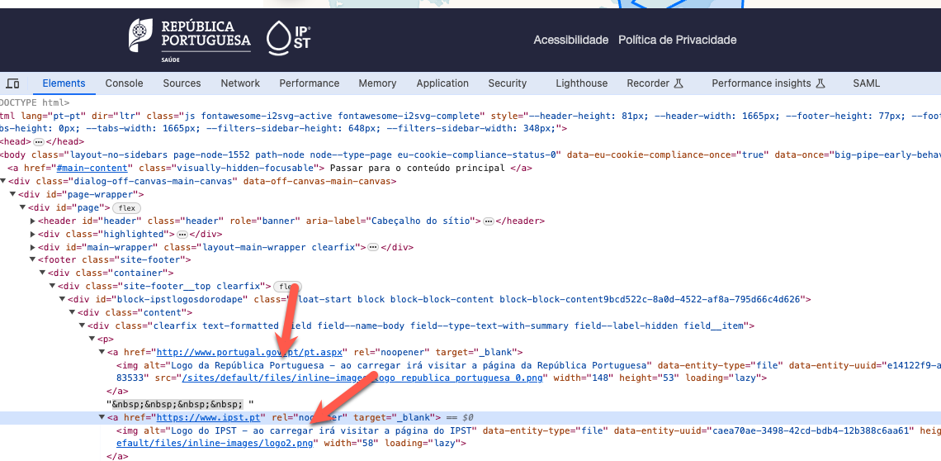

8.1
voltar à página inicial |  |  |  | 8 - ESTRUTURA DA PÁGINA
 | S | N | NA
 | x |  |  | 8.1 Quando se retira a CSS, todos os elementos HTML devem alinhar à esquerda
 |  |  |  | Quando se desativam todos os estilos visuais, o conteúdo da página é apresentado alinhado à esquerda e apresenta-se de forma linear.

 | Listagem de evidências
 |  |  |  |  | Notas:
 |  |  |  |  | Ao desativar o CSS, o conteúdo fica alinhado à esquerda e apresenta-se de forma linear.

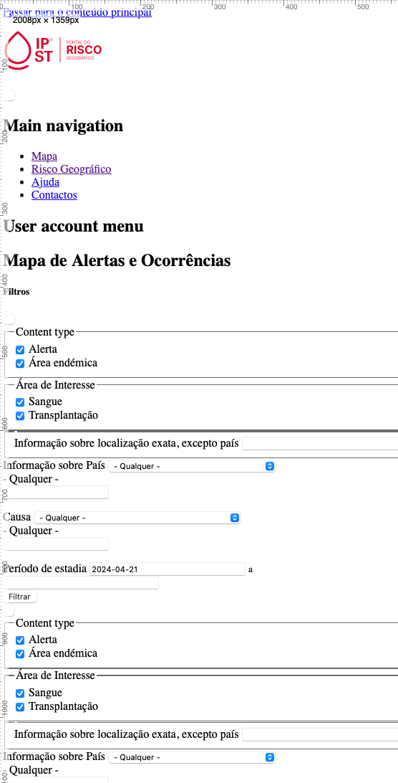

8.3
voltar à página inicial |  |  |  | 8 - ESTRUTURA DA PÁGINA
 | S | N | NA
 | x |  |  | 8.3 Quando se retira a CSS, deve ser possível reconhecer a semântica dos diversos elementos
 |  |  |  | Os elementos que estruturam o conteúdo devem estar semanticamente bem estruturados, usando os elementos de HTML apropriados a cada tipo de conteúdo, como títulos, parágrafos, listas, ...

 | Listagem de evidências
 |  |  |  |  | Notas:
 |  |  |  |  | Quando se retira a CSS, a informação aparece estruturada de forma semântica corretamente, com títulos, parágrafos, hiperligações e listas.

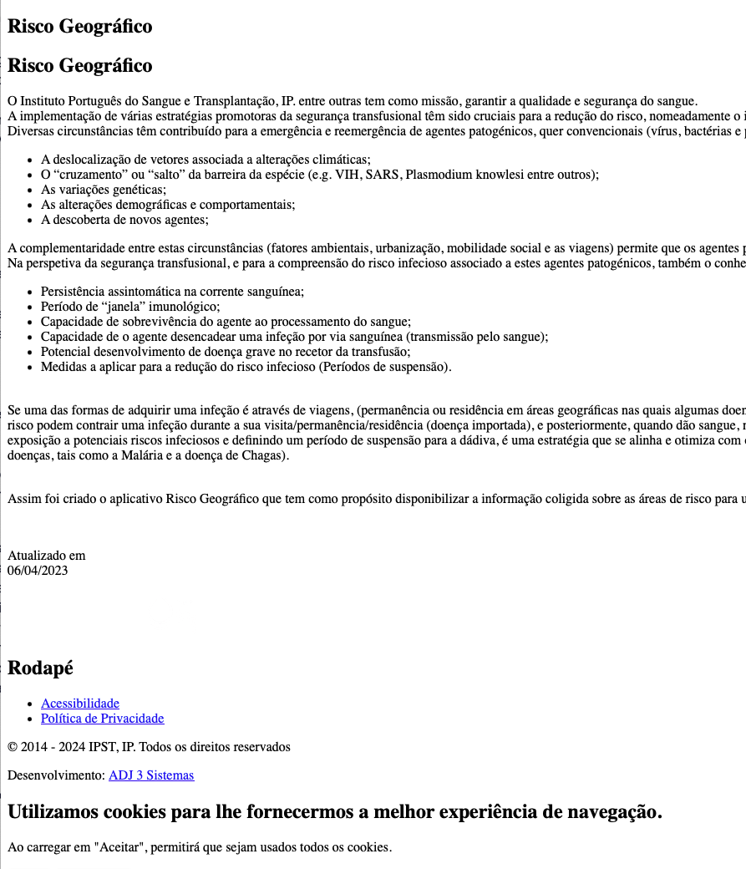

8.5
voltar à página inicial |  |  |  | 8 - ESTRUTURA DA PÁGINA
 | S | N | NA
 | x |  |  | 8.5 A maquetização da página é feita sem recorrer ao elemento <table>
 |  |  |  | A estrutura de composição gráfica da página não é feita recorrendo a elementos de tabela mas sim a uma maior diversidade de elementos semânticos (por ex., <main>) e genéricos (por ex., <div>), que permitem a recomposição visual para diferentes tipos e dimensões de ecrã.

 | Listagem de evidências
 |  |  |  |  | Notas:
 |  |  |  |  | Não existem tabelas para criar organização de conteúdo. São utilizados elementos própris e genéricos para a criação de layout.

